20191008
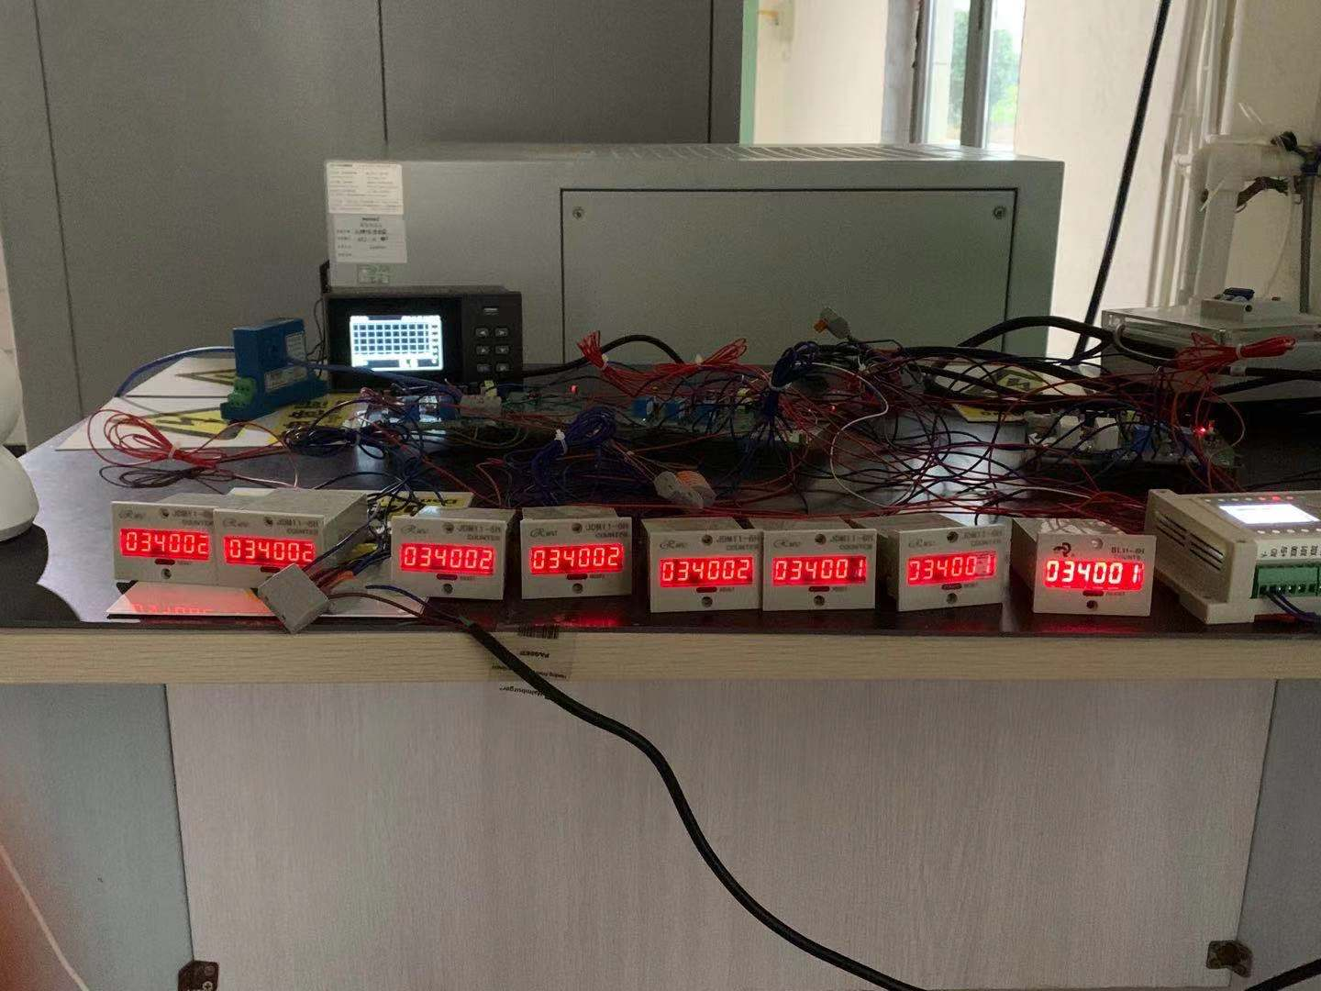
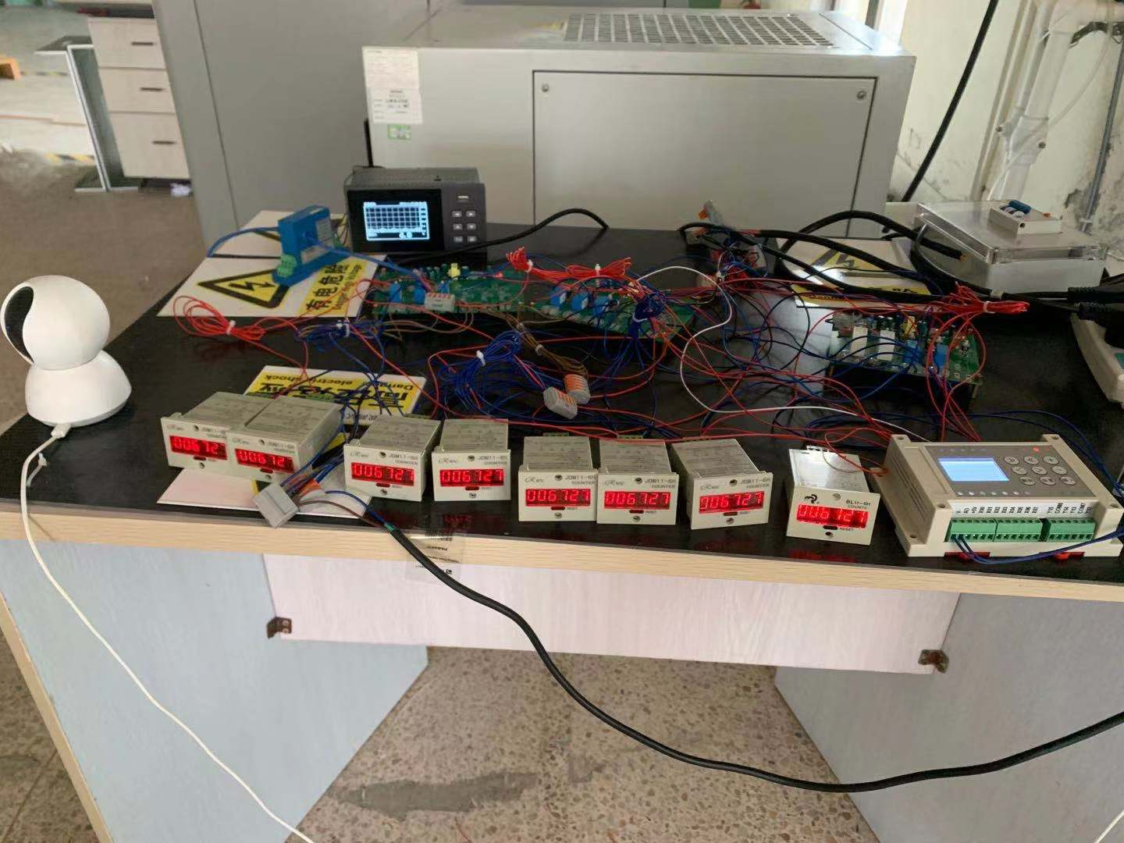
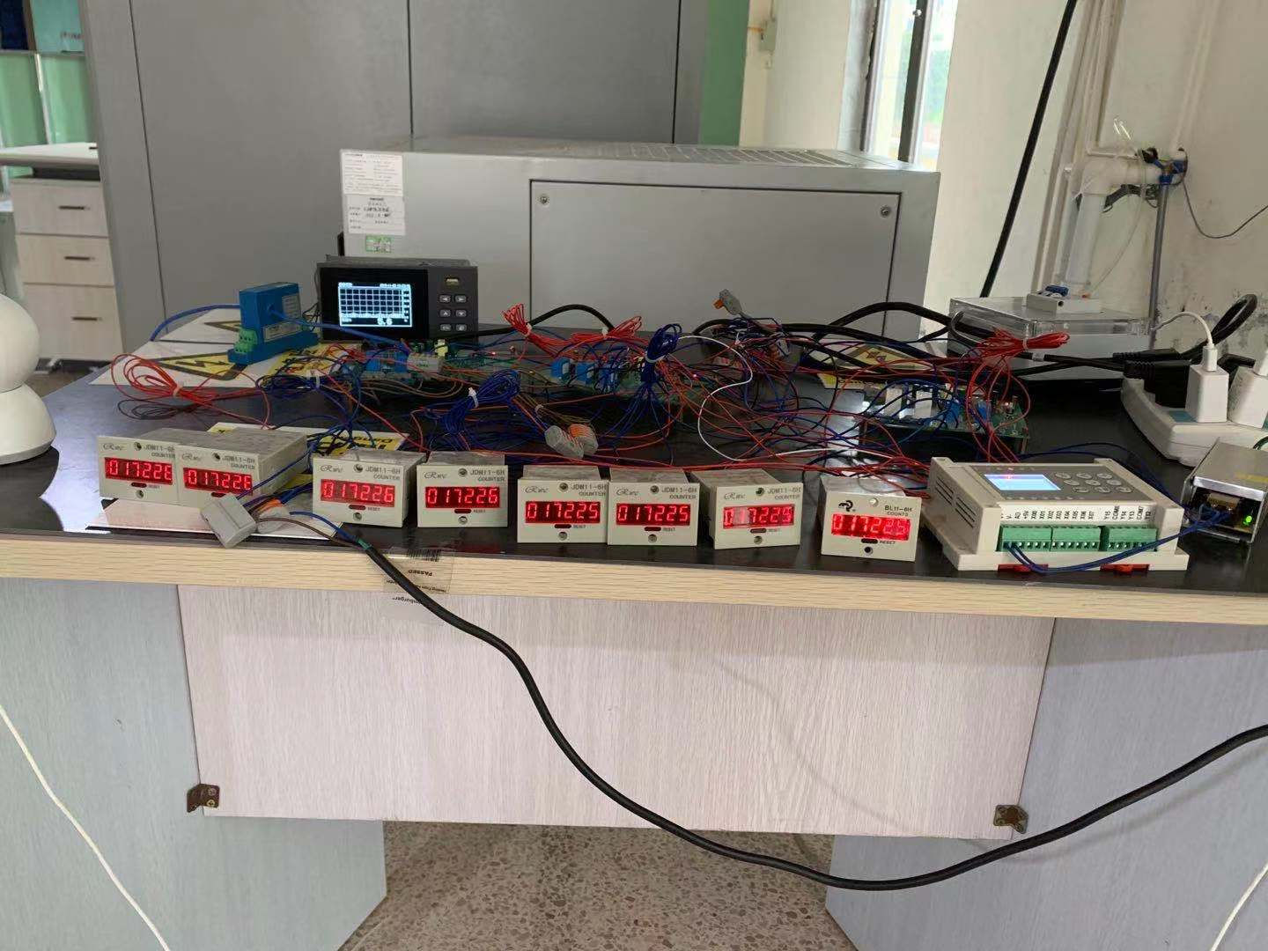
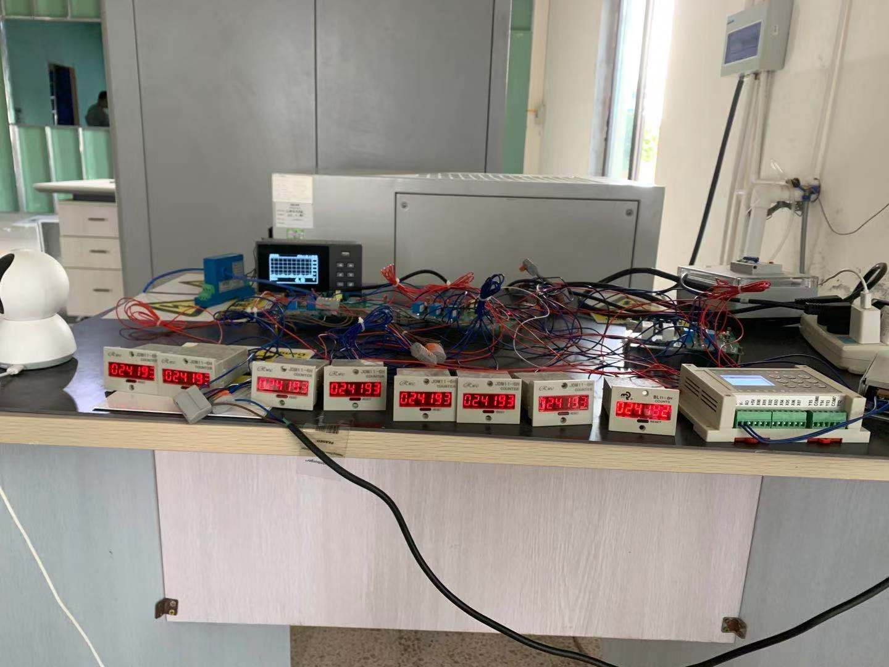
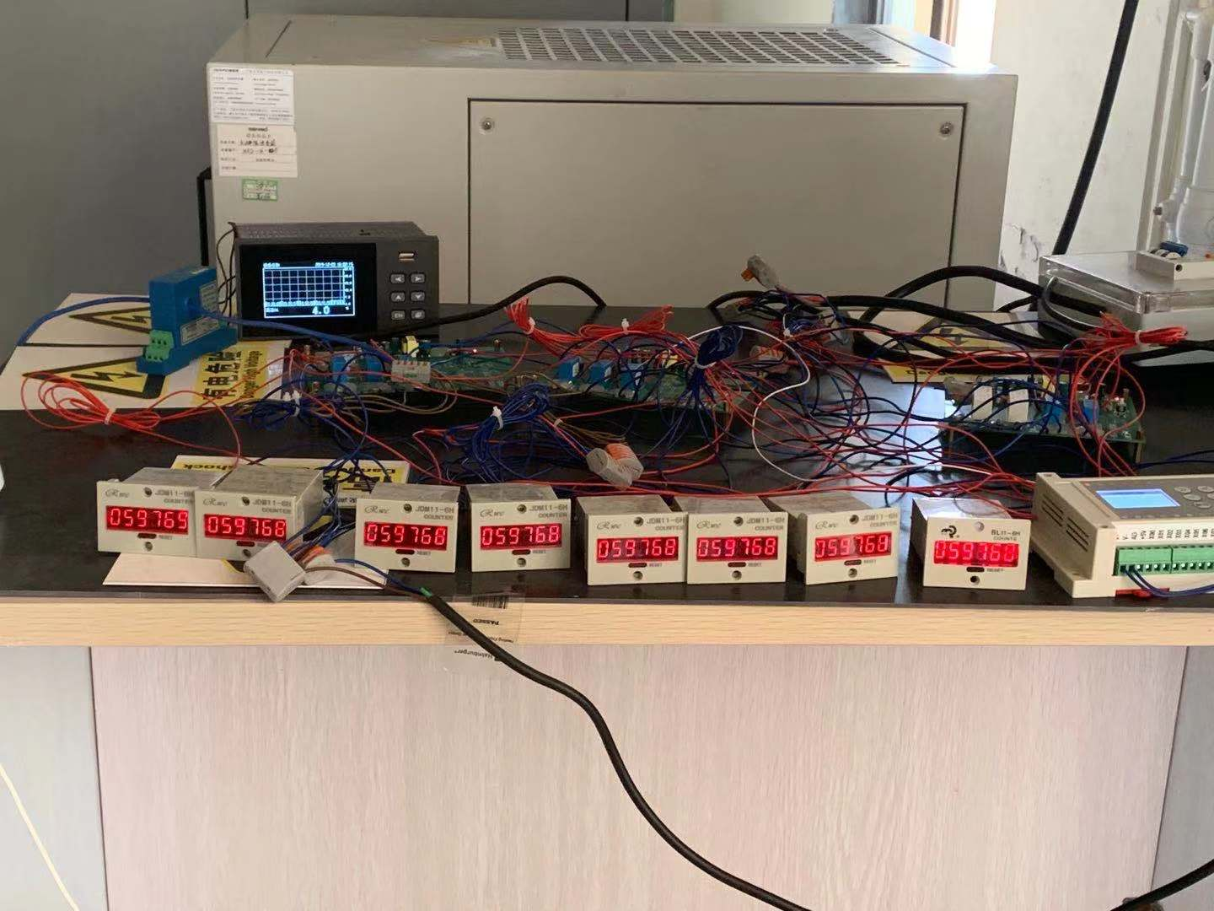
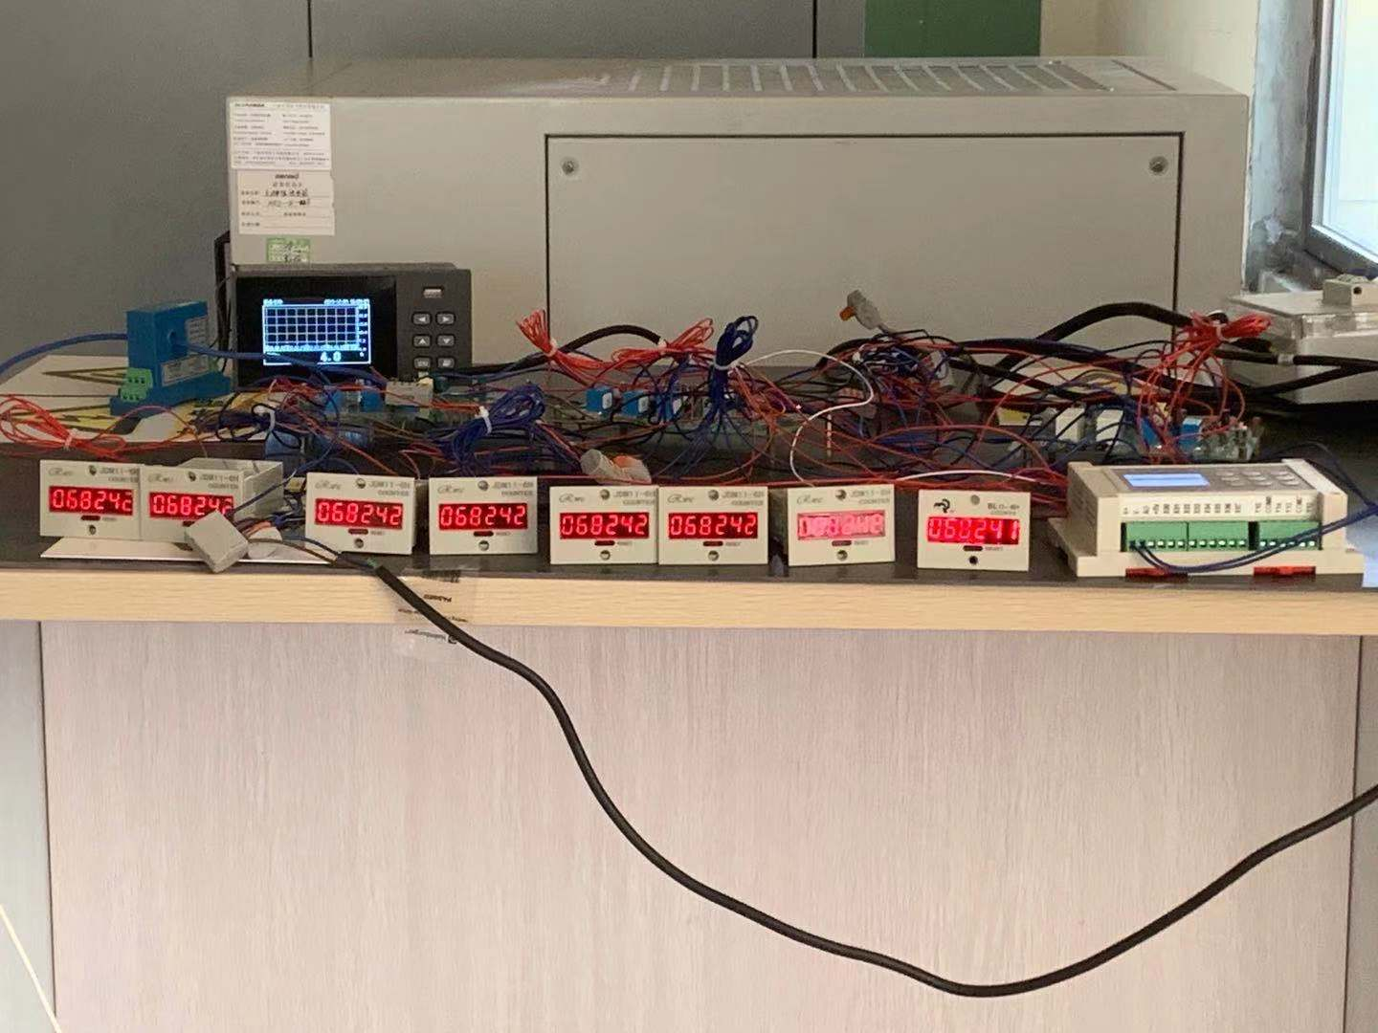
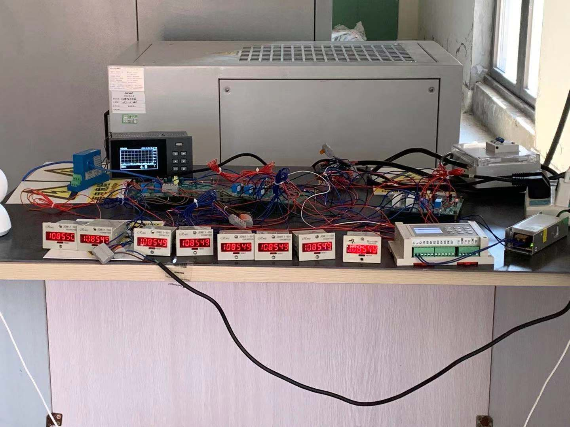
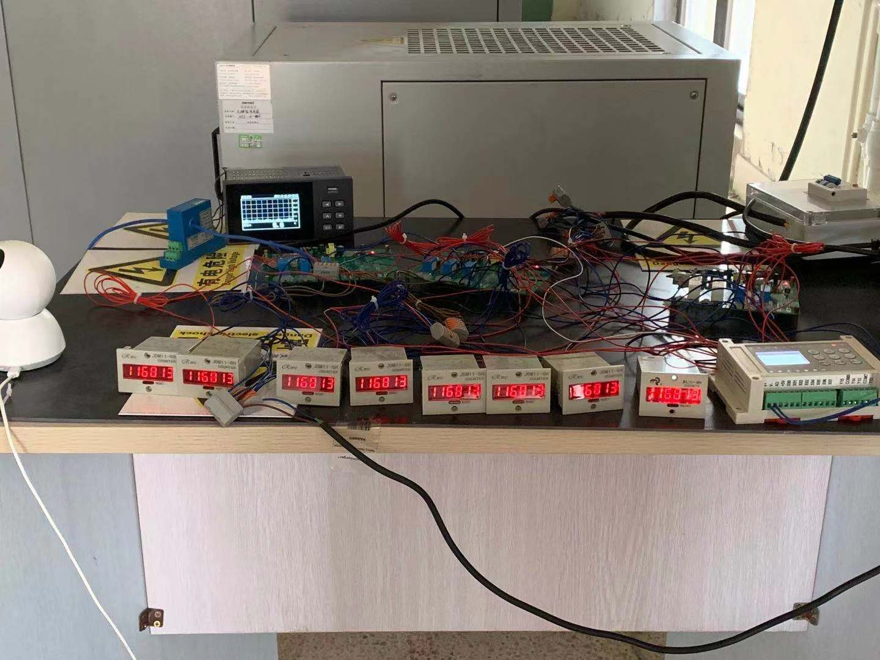
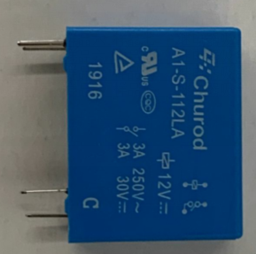
日期 | 测试条件 | 时间 | 继电器吸合计数器显示次数 | PLC信号计数器显示次数 | 中汇瑞德 A1-S-112LA
2019.11.26 | 继电器测试板输出，接通电阻负载3A，通1秒断9秒的条件下，不间断测试 | 15:00:00 | 164(7组计数器显示次数相同) | 164 | 样品一 样品二 样品三 样品四 样品五 样品六 样品七 继电器吸合都正常
2019.11.27 |  | 9:40:00 | 6731(7组计数器显示次数相同) | 6731 | 样品一 样品二 样品三 样品四 样品五 样品六 样品七 继电器吸合都正常
2019.11.28 |  | 15:25:00 | 17225(7组计数器显示次数相同) | 17225 | 样品一 样品二 样品三 样品四 样品五 样品六 样品七 继电器吸合都正常
2019.11.29 |  | 11:10:00 | 24192(7组计数器显示次数相同) | 24192 | 样品一 样品二 样品三 样品四 样品五 样品六 样品七 继电器吸合都正常
2019.11.29 |  | 15:00:00 | 25542(7组计数器显示次数相同) | 25542 | 样品一 样品二 样品三 样品四 样品五 样品六 样品七 继电器吸合都正常
2019.11.30 |  | 16:00:00 | 34396(7组计数器显示次数相同) | 34396 | 样品一 样品二 样品三 样品四 样品五 样品六 样品七 继电器吸合都正常
2019.12.03 |  | 8:40:00 | 57187(7组计数器显示次数相同) | 57187 | 样品一 样品二 样品三 样品四 样品五 样品六 样品七 继电器吸合都正常
2019.12.03 |  | 16:00:00 | 59770(7组计数器显示次数相同) | 59770 | 样品一 样品二 样品三 样品四 样品五 样品六 样品七 继电器吸合都正常
2019.12.04 |  | 16:00:00 | 68243(7组计数器显示次数相同) | 68243 | 样品一 样品二 样品三 样品四 样品五 样品六 样品七 继电器吸合都正常
2019.12.06 |  | 14:10:00 | 84493(7组计数器显示次数相同) | 84493 | 样品一 样品二 样品三 样品四 样品五 样品六 样品七 继电器吸合都正常
2019.12.07 |  | 16:10:00 | 93675(7组计数器显示次数相同) | 93675 | 样品一 样品二 样品三 样品四 样品五 样品六 样品七 继电器吸合都正常
2019.12.09 |  | 10:20:00 | 108847(7组计数器显示次数相同) | 108847 | 样品一 样品二 样品三 样品四 样品五 样品六 样品七 继电器吸合都正常
2019.12.10 |  | 10:00:00 | 116829(7组计数器显示次数相同) | 116829 | 样品一 样品二 样品三 样品四 样品五 样品六 样品七 继电器吸合都正常
器件名称:中汇瑞德 测试型号: A1-S-112LA 对应 宏发HF32FV/12-HSLTF 物料号：10514.0001 |  |  |  |  | 测试结果：中汇瑞德 A1-S-112LA 性能满足要求，可作为备选料使用

